Sheet1
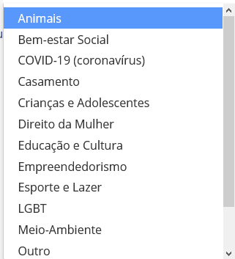
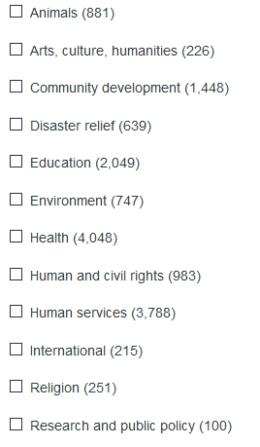
https://doacaolegal.com.br/
https://www.givengain.com
 | Animais
 | Bem-estar social
 | Coronavirus
 | Crianças e adolescentes
 | Direito da mulher
 | educação e cultura
 | Esporte e lazer
 | LGBT
 | Meio ambiente
 | Saúde
 | Direitos humanos

